datos(0-2001)
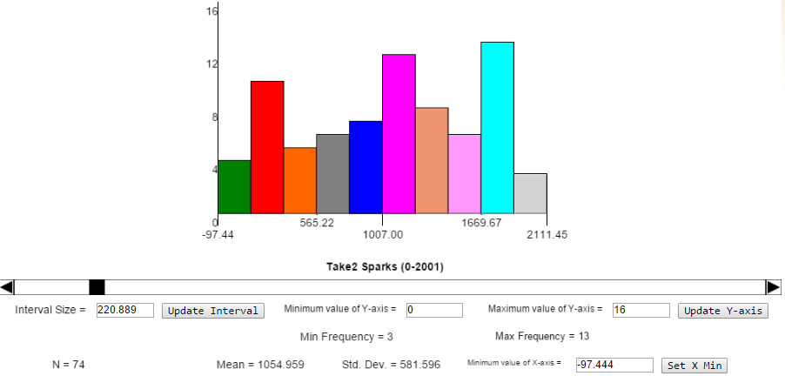
 | Frame | Intervalo frame |  | Angulo X | Angulo Y
13 | 13 | 0 |  | 92.1 | 2.1
58 | 58 | 45 | 1.8 | 70.8 | -19.2 | Raro, primero abajo y luego arriba
72 | 72 | 14 | 0.56 | 62 | -28
76 | 76 | 4 | 0.16 | 107.1 | 17.1
151 | 151 | 75 | 3 | 101 | 11
183 | 183 | 32 | 1.28 | 92.8 | 2.8
214 | 214 | 31 | 1.24 | 91 | 1
235 | 235 | 21 | 0.84 | 85.1 | -4.9
256 | 256 | 21 | 0.84 | 92.3 | 2.3
274 | 274 | 18 | 0.72 | 70.9 | -19.1
309 | 309 | 35 | 1.4 | 94.1 | 4.1
316 | 316 | 7 | 0.28 | 82.1 | -7.9
331 | 331 | 15 | 0.6 | 105.8 | 15.8
342 | 342 | 11 | 0.44 | 104.1 | 14.1
379 | 379 | 37 | 1.48 | 97.6 | 7.6
423 | 423 | 44 | 1.76 | 86.8 | -3.2 | Raro
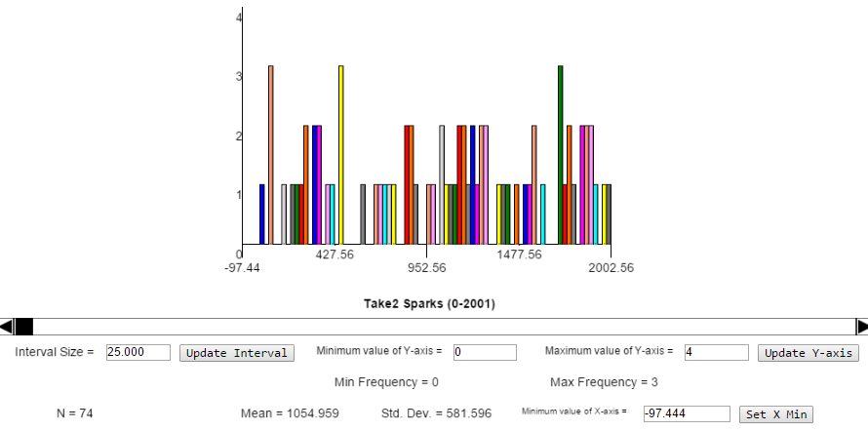
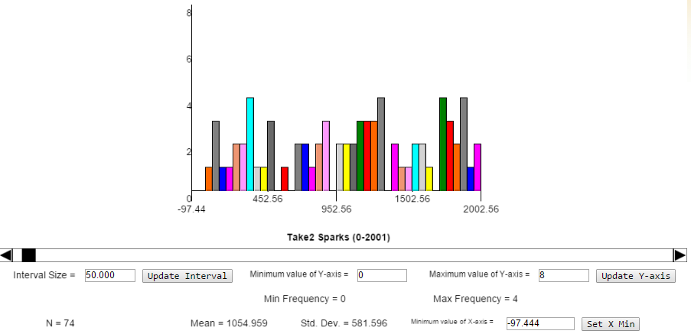
460 | 460 | 37 | 1.48 | 68.2 | -21.8
469 | 469 | 9 | 0.36 | 72.4 | -17.6
476 | 476 | 7 | 0.28 | 77.9 | -12.1
600 | 600 | 124 | 4.96 | 96.8 | 6.8
670 | 670 | 70 | 2.8 | 82.3 | -7.7
690 | 690 | 20 | 0.8 | 88.1 | -1.9
710 | 710 | 20 | 0.8 | 79.9 | -10.1 | disperso
742 | 742 | 32 | 1.28 | 99.3 | 9.3
753 | 753 | 11 | 0.44 | 84.7 | -5.3
840 | 840 | 87 | 3.48 | 70.8 | -19.2
851 | 851 | 11 | 0.44 | 68.3 | -21.7 | partido en dos en frames distintos.
855 | 855 | 4 | 0.16 | 87.8 | -2.2
871 | 871 | 16 | 0.64 | 93.5 | 3.5
898 | 898 | 27 | 1.08 | 89.2 | -0.8
973 | 973 | 75 | 3 | 71.1 | -18.9
989 | 989 | 16 | 0.64 | 91 | 1
1039 | 1039 | 50 | 2 | 35 | -55
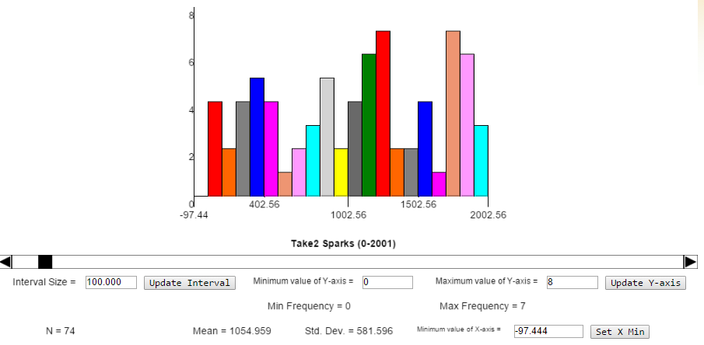
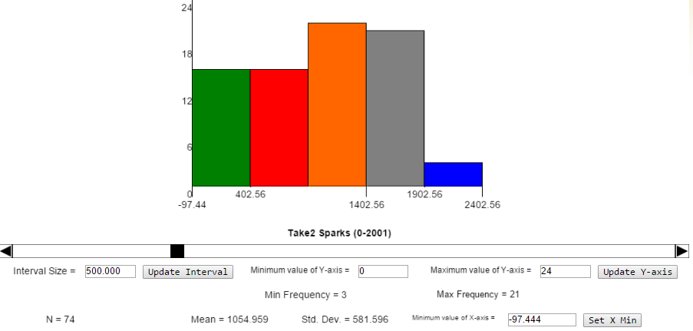
1043 | 1043 | 4 | 0.16 | 113 | 23
1062 | 1062 | 19 | 0.76 | 64.3 | -25.7
1100 | 1100 | 38 | 1.52 | 66.9 | -23.1 | Raro
1104 | 1104 | 4 | 0.16 | 67.5 | -22.5
1136 | 1136 | 32 | 1.28 | 99.4 | 9.4 | Weird!
1140 | 1140 | 4 | 0.16 | 88.4 | -1.6
1159 | 1159 | 19 | 0.76 | 106.5 | 16.5
1172 | 1172 | 13 | 0.52 | 98.8 | 8.8
1194 | 1194 | 22 | 0.88 | 95.4 | 5.4
1206 | 1206 | 12 | 0.48 | 71 | -19
1209 | 1209 | 3 | 0.12 | 104.5 | 14.5
1228 | 1228 | 19 | 0.76 | 70.4 | -19.6
1262 | 1262 | 34 | 1.36 | 70 | -20
1275 | 1275 | 13 | 0.52 | 95.4 | 5.4
1282 | 1282 | 7 | 0.28 | 98.2 | 8.2
1296 | 1296 | 14 | 0.56 | 78.7 | -11.3
1374 | 1374 | 78 | 3.12 | 110.5 | 20.5
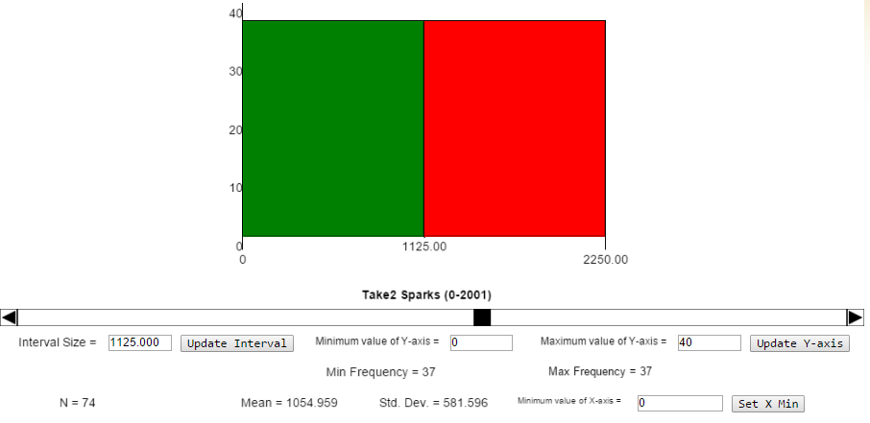
1402 | 1402 | 28 | 1.12 | 97.7 | 7.7
1405 | 1405 | 3 | 0.12 | 101 | 11
1465 | 1465 | 60 | 2.4 | 100.5 | 10.5 |  |  | (1/f) | 1/s | 1/min
1526 | 1526 | 61 | 2.44 | 79.5 | -10.5 |  | promedio de sucesos | 0.03 | 0.87 | 52.00
1529 | 1529 | 3 | 0.12 | 86.7 | -3.3
1561 | 1561 | 32 | 1.28 | 78.4 | -11.6 |  | N sucesos reales | 74 | 0.62 | 37.00
1562 | 1562 | 1 | 0.04 | 76.2 | -13.8 |  | N sucesos estadístico | 69 | 0.87 | 52.00
1612 | 1612 | 50 | 2 | 94.8 | 4.8 |  | Err | 6.3%
1703 | 1703 | 91 | 3.64 | 90 | 0
1704 | 1704 | 1 | 0.04 | 92.1 | 2.1
1711 | 1711 | 7 | 0.28 | 83.8 | -6.2
1745 | 1745 | 34 | 1.36 | 89.4 | -0.6
1760 | 1760 | 15 | 0.6 | 88.9 | -1.1
1769 | 1769 | 9 | 0.36 | 71.1 | -18.9
1801 | 1801 | 32 | 1.28 | 108.4 | 18.4
1829 | 1829 | 28 | 1.12 | 87.8 | -2.2
1850 | 1850 | 21 | 0.84 | 78.5 | -11.5
1859 | 1859 | 9 | 0.36 | 83.2 | -6.8
1874 | 1874 | 15 | 0.6 | 70.8 | -19.2
1879 | 1879 | 5 | 0.2 | 85.7 | -4.3
1890 | 1890 | 11 | 0.44 | 71.6 | -18.4
1915 | 1915 | 25 | 1 | 100.5 | 10.5
1955 | 1955 | 40 | 1.6 | 78 | -12
2001 | 2001 | 46 | 1.84 | 95.5 | 5.5

frame_distrib
TABLA DE SUCESOS CHISPA REGISTRADOS
frame | θx (DEG) | θy (DEG) | ∆f | ∆t (s) | t(s) | t(min) | θy (DEG)
13 | 92.1 | 2.1 | 0 |  |  |  |  | Raro, primero abajo y luego arriba
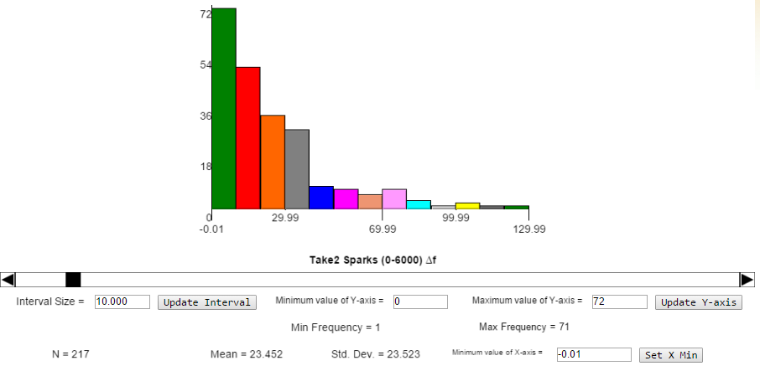
58 | 70.8 | -19.2 | 45 | 1.80
72 | 62 | -28 | 14 | 0.56
76 | 107.1 | 17.1 | 4 | 0.16
151 | 101 | 11 | 75 | 3.00
183 | 92.8 | 2.8 | 32 | 1.28
214 | 91 | 1 | 31 | 1.24
235 | 85.1 | -4.9 | 21 | 0.84
256 | 92.3 | 2.3 | 21 | 0.84
274 | 70.9 | -19.1 | 18 | 0.72
309 | 94.1 | 4.1 | 35 | 1.40
316 | 82.1 | -7.9 | 7 | 0.28
331 | 105.8 | 15.8 | 15 | 0.60
342 | 104.1 | 14.1 | 11 | 0.44
379 | 97.6 | 7.6 | 37 | 1.48 |  |  |  | Raro
423 | 86.8 | -3.2 | 44 | 1.76
460 | 68.2 | -21.8 | 37 | 1.48
469 | 72.4 | -17.6 | 9 | 0.36
476 | 77.9 | -12.1 | 7 | 0.28
600 | 96.8 | 6.8 | 124 | 4.96
670 | 82.3 | -7.7 | 70 | 2.80 |  |  |  |  | interval | escala | freq abs | freq rel | freq acu | f central | 1/f | 1/s
690 | 88.1 | -1.9 | 20 | 0.80 |  |  |  | disperso | [0-10] | 7.3 | 72 | 33% | 33% | 5 | 0.20 | 5.0
710 | 79.9 | -10.1 | 20 | 0.80 |  |  |  |  | (10,20] | 5.2 | 51 | 23% | 57% | 15 | 0.07 | 1.7
742 | 99.3 | 9.3 | 32 | 1.28 |  |  |  |  | (20,30] | 3.4 | 34 | 15% | 72% | 25 | 0.04 | 1.0
753 | 84.7 | -5.3 | 11 | 0.44 |  |  |  |  | (30,40] | 2.9 | 28 | 13% | 85% | 35 | 0.03 | 0.7
840 | 70.8 | -19.2 | 87 | 3.48 |  |  |  | partido en dos en frames distintos. | (40,50] |  |  |  | 15%
851 | 68.3 | -21.7 | 11 | 0.44 |  |  |  |  | (50,60]
855 | 87.8 | -2.2 | 4 | 0.16 |  |  |  |  | (60,70]
871 | 93.5 | 3.5 | 16 | 0.64 |  |  |  |  | (70,80]
898 | 89.2 | -0.8 | 27 | 1.08 |  |  |  |  | (80,90]
973 | 71.1 | -18.9 | 75 | 3.00 |  |  |  |  | (90,100]
989 | 91 | 1 | 16 | 0.64 |  |  |  |  | (100,110]
1039 | 35 | -55 | 50 | 2.00 |  |  |  |  | (110,120]
1043 | 113 | 23 | 4 | 0.16 |  |  |  |  | (120,130]
1062 | 64.3 | -25.7 | 19 | 0.76 |  |  |  | Raro |  |  | 217 | 100% | 100%
1100 | 66.9 | -23.1 | 38 | 1.52
1104 | 67.5 | -22.5 | 4 | 0.16 |  |  |  | Weird!
1136 | 99.4 | 9.4 | 32 | 1.28
1140 | 88.4 | -1.6 | 4 | 0.16
1159 | 106.5 | 16.5 | 19 | 0.76
1172 | 98.8 | 8.8 | 13 | 0.52
1194 | 95.4 | 5.4 | 22 | 0.88
1206 | 71 | -19 | 12 | 0.48
1209 | 104.5 | 14.5 | 3 | 0.12
1228 | 70.4 | -19.6 | 19 | 0.76
1262 | 70 | -20 | 34 | 1.36
1275 | 95.4 | 5.4 | 13 | 0.52
1282 | 98.2 | 8.2 | 7 | 0.28
1296 | 78.7 | -11.3 | 14 | 0.56
1374 | 110.5 | 20.5 | 78 | 3.12
1402 | 97.7 | 7.7 | 28 | 1.12
1405 | 101 | 11 | 3 | 0.12
1465 | 100.5 | 10.5 | 60 | 2.40 |  |  |  |  |  |  |  |  |  |  |  |  | (1/f) | 1/s | 1/min
1526 | 79.5 | -10.5 | 61 | 2.44 |  |  |  |  |  |  |  |  |  |  |  | promedio de sucesos | 0.03 | 0.87 | 52.00
1529 | 86.7 | -3.3 | 3 | 0.12
1561 | 78.4 | -11.6 | 32 | 1.28 |  |  |  |  |  |  |  |  |  |  |  | N sucesos reales | 74 | 0.62 | 37.00
1562 | 76.2 | -13.8 | 1 | 0.04 |  |  |  |  |  |  |  |  |  |  |  | N sucesos estadístico | 69 | 0.87 | 52.00
1612 | 94.8 | 4.8 | 50 | 2.00 |  |  |  |  |  |  |  |  |  |  |  | Err | 6.3%
1703 | 90 | 0 | 91 | 3.64
1704 | 92.1 | 2.1 | 1 | 0.04
1711 | 83.8 | -6.2 | 7 | 0.28
1745 | 89.4 | -0.6 | 34 | 1.36
1760 | 88.9 | -1.1 | 15 | 0.60
1769 | 71.1 | -18.9 | 9 | 0.36
1801 | 108.4 | 18.4 | 32 | 1.28
1829 | 87.8 | -2.2 | 28 | 1.12
1850 | 78.5 | -11.5 | 21 | 0.84
1859 | 83.2 | -6.8 | 9 | 0.36
1874 | 70.8 | -19.2 | 15 | 0.60
1879 | 85.7 | -4.3 | 5 | 0.20
1890 | 71.6 | -18.4 | 11 | 0.44
1915 | 100.5 | 10.5 | 25 | 1.00
1955 | 78 | -12 | 40 | 1.60
2001 | 95.5 | 5.5 | 46 | 1.84
3025 |  | -41.7 | 0 | 0.00 | 121.0 | 2.02 | -41.7
3075 |  | -25.4 | 50 | 2.00 | 123.0 | 2.05 | -25.4
3076 |  | -25.4 | 1 | 0.04 | 123.0 | 2.05 | -25.4
3089 |  | -18.1 | 13 | 0.52 | 123.6 | 2.06 | -18.1
3151 |  | -14.6 | 62 | 2.48 | 126.0 | 2.10 | -14.6
3154 |  | -7.8 | 3 | 0.12 | 126.2 | 2.10 | -7.8
3241 |  | 0.8 | 87 | 3.48 | 129.6 | 2.16 | 0.8
3257 |  | 4 | 16 | 0.64 | 130.3 | 2.17 | 4.0
3274 |  | -9.9 | 17 | 0.68 | 131.0 | 2.18 | -9.9
3279 |  | 0.8 | 5 | 0.20 | 131.2 | 2.19 | 0.8
3292 |  | 15.7 | 13 | 0.52 | 131.7 | 2.19 | 15.7
3303 |  | 32 | 11 | 0.44 | 132.1 | 2.20 | 32.0
3304 |  | 31.4 | 1 | 0.04 | 132.2 | 2.20 | 31.4
3308 |  | -28.9 | 4 | 0.16 | 132.3 | 2.21 | -28.9
3309 |  | -25.5 | 1 | 0.04 | 132.4 | 2.21 | -25.5
3311 |  | 23.6 | 2 | 0.08 | 132.4 | 2.21 | 23.6
3328 |  | -19.6 | 17 | 0.68 | 133.1 | 2.22 | -19.6
3366 |  | 24.3 | 38 | 1.52 | 134.6 | 2.24 | 24.3
3370 |  | 36.1 | 4 | 0.16 | 134.8 | 2.25 | 36.1
3394 |  | -20.7 | 24 | 0.96 | 135.8 | 2.26 | -20.7
3408 |  | -75 | 14 | 0.56 | 136.3 | 2.27 | -75.0
3447 |  | -8.7 | 39 | 1.56 | 137.9 | 2.30 | -8.7
3454 |  | 10.7 | 7 | 0.28 | 138.2 | 2.30 | 10.7
3472 |  | 0.4 | 18 | 0.72 | 138.9 | 2.31 | 0.4
3557 |  | 14.1 | 85 | 3.40 | 142.3 | 2.37 | 14.1
3562 |  | 2.9 | 5 | 0.20 | 142.5 | 2.37 | 2.9
3579 |  | -3.7 | 17 | 0.68 | 143.2 | 2.39 | -3.7
3627 |  | 9.5 | 48 | 1.92 | 145.1 | 2.42 | 9.5
3657 |  | -2.5 | 30 | 1.20 | 146.3 | 2.44 | -2.5
3679 |  | -1.3 | 22 | 0.88 | 147.2 | 2.45 | -1.3
3680 |  | -1.3 | 1 | 0.04 | 147.2 | 2.45 | -1.3
3688 |  | -1.1 | 8 | 0.32 | 147.5 | 2.46 | -1.1
3708 |  | 3.7 | 20 | 0.80 | 148.3 | 2.47 | 3.7
3724 |  | -34.2 | 16 | 0.64 | 149.0 | 2.48 | -34.2
3751 | 78.1 | -11.9 | 27 | 1.08 | 150.0 | 2.50 | -11.9
3860 | 108.9 | 18.9 | 109 | 4.36 | 154.4 | 2.57 | 18.9
3873 |  |  | 13
3874 | 106.2 | 16.2 | 14 | 0.56 | 155.0 | 2.58 | 16.2
3891 |  |  | 18
3895 |  |  | 21
3912 | 97.6 | 7.6 | 38 | 1.52 | 156.5 | 2.61 | 7.6
3934 | 110.9 | 20.9 | 22 | 0.88 | 157.4 | 2.62 | 20.9
3965 | 92.6 | 2.6 | 31 | 1.24 | 158.6 | 2.64 | 2.6
4000 | 79.7 | -10.3 | 35 | 1.40 | 160.0 | 2.67 | -10.3
4032 | 78.3 | -11.7 | 32 | 1.28 | 161.3 | 2.69 | -11.7
4058 | 86.3 | -3.7 | 26 | 1.04 | 162.3 | 2.71 | -3.7
4074 | 88.3 | -1.7 | 16 | 0.64 | 163.0 | 2.72 | -1.7
4085 | 87.9 | -2.1 | 11 | 0.44 | 163.4 | 2.72 | -2.1
4088 | 73.5 | -16.5 | 3 | 0.12 | 163.5 | 2.73 | -16.5
4097 |  |  | 9
4135 |  |  | 38
4162 |  |  | 27
4166 | 74.7 | -15.3 | 78 | 3.12 | 166.6 | 2.78 | -15.3
4186 | 74.2 | -15.8 | 20 | 0.80 | 167.4 | 2.79 | -15.8
4190 | 93 | 3.0 | 4 | 0.16 | 167.6 | 2.79 | 3.0
4220 | 82 | -8.0 | 30 | 1.20 | 168.8 | 2.81 | -8.0
4240 | 107.5 | 17.5 | 20 | 0.80 | 169.6 | 2.83 | 17.5
4262 | 82.5 | -7.5 | 22 | 0.88 | 170.5 | 2.84 | -7.5
4364 | 74.5 | -15.5 | 102 | 4.08 | 174.6 | 2.91 | -15.5
4421 | 97.6 | 7.6 | 57 | 2.28 | 176.8 | 2.95 | 7.6
4441 | 71.9 | -18.1 | 20 | 0.80 | 177.6 | 2.96 | -18.1
4501 | -81.8 | 8.2 | 60 | 2.40 | 180.0 | 3.00 | 8.2
4506 | -94.8 | -4.8 | 5 | 0.20 | 180.2 | 3.00 | -4.8
4543 | -87.1 | 2.9 | 37 | 1.48 | 181.7 | 3.03 | 2.9
4547 | -76.8 | 13.2 | 4 | 0.16 | 181.9 | 3.03 | 13.2
4575 | -82.1 | 7.9 | 28 | 1.12 | 183.0 | 3.05 | 7.9
4689 | -74.3 | 15.7 | 114 | 4.56 | 187.6 | 3.13 | 15.7
4693 | -75.5 | 14.5 | 4 | 0.16 | 187.7 | 3.13 | 14.5
4743 | -82.7 | 7.3 | 50 | 2.00 | 189.7 | 3.16 | 7.3
4779 | -96 | -6 | 36 | 1.44 | 191.2 | 3.19 | -6.0
4788 | -95.3 | -5.3 | 9 | 0.36 | 191.5 | 3.19 | -5.3
4805 | -110.3 | -20.3 | 17 | 0.68 | 192.2 | 3.20 | -20.3
4812 | -100.3 | -10.3 | 7 | 0.28 | 192.5 | 3.21 | -10.3
4824 | -100.6 | -10.6 | 12 | 0.48 | 193.0 | 3.22 | -10.6
4829 | -103.9 | -13.9 | 5 | 0.20 | 193.2 | 3.22 | -13.9
4830 | -104.1 | -14.1 | 1 | 0.04 | 193.2 | 3.22 | -14.1
4833 | -77.6 | 12.4 | 3 | 0.12 | 193.3 | 3.22 | 12.4
4834 | -88.1 | 1.9 | 1 | 0.04 | 193.4 | 3.22 | 1.9
4861 | -90 | 0 | 27 | 1.08 | 194.4 | 3.24 | 0.0
4862 | -98.6 | -8.6 | 1 | 0.04 | 194.5 | 3.24 | -8.6
4875 | -73.8 | 16.2 | 13 | 0.52 | 195.0 | 3.25 | 16.2
4878 | -83.3 | 6.7 | 3 | 0.12 | 195.1 | 3.25 | 6.7
4899 | -95.9 | -5.9 | 21 | 0.84 | 196.0 | 3.27 | -5.9
4916 | -105 | -15 | 17 | 0.68 | 196.6 | 3.28 | -15.0
4955 | -76.2 | 13.8 | 39 | 1.56 | 198.2 | 3.30 | 13.8
4981 | -107.5 | -17.5 | 26 | 1.04 | 199.2 | 3.32 | -17.5
4999 | -74.5 | 15.5 | 18 | 0.72 | 200.0 | 3.33 | 15.5
5048 | -83 | 7 | 49 | 1.96 | 201.9 | 3.37 | 7.0
5070 | -76.2 | 13.8 | 22 | 0.88 | 202.8 | 3.38 | 13.8
5071 | -94.5 | -4.5 | 1 | 0.04 | 202.8 | 3.38 | -4.5
5092 | -106.9 | -16.9 | 21 | 0.84 | 203.7 | 3.39 | -16.9
5097 | -75.4 | 14.6 | 5 | 0.20 | 203.9 | 3.40 | 14.6
5100 | -91.7 | -1.7 | 3 | 0.12 | 204.0 | 3.40 | -1.7
5141 | -96 | -6 | 41 | 1.64 | 205.6 | 3.43 | -6.0
5152 | -86.4 | 3.6 | 11 | 0.44 | 206.1 | 3.43 | 3.6
5220 |  |  | 68 | 2.72 | 208.8 | 3.48 | 0.0
5224 |  |  | 4 | 0.16 | 209.0 | 3.48 | 0.0
5251 |  | 90 | 27 | 1.08 | 210.0 | 3.50 | 90.0
5290 | -81.4 | 8.6 | 39 | 1.56 | 211.6 | 3.53 | 8.6
5301 | -106.7 | -16.7 | 11 | 0.44 | 212.0 | 3.53 | -16.7
5314 | -86.6 | 3.4 | 13 | 0.52 | 212.6 | 3.54 | 3.4
5323 | -82 | 8 | 9 | 0.36 | 212.9 | 3.55 | 8.0
5325 |  | 90 | 2 | 0.08 | 213.0 | 3.55 | 90.0
5338 | -98.5 | -8.5 | 13 | 0.52 | 213.5 | 3.56 | -8.5
5339 | -98.6 | -8.6 | 1 | 0.04 | 213.6 | 3.56 | -8.6
5393 | -93.2 | -3.2 | 54 | 2.16 | 215.7 | 3.60 | -3.2
5399 | -93.5 | -3.5 | 6 | 0.24 | 216.0 | 3.60 | -3.5
5402 |  | 90 | 3 | 0.12 | 216.1 | 3.60 | 90.0
5410 | -80.4 | 9.6 | 8 | 0.32 | 216.4 | 3.61 | 9.6
5412 |  | 90 | 2 | 0.08 | 216.5 | 3.61 | 90.0
5423 | -89.7 | 0.3 | 11 | 0.44 | 216.9 | 3.62 | 0.3
5493 |  | 90 | 70 | 2.80 | 219.7 | 3.66 | 90.0
5494 |  | 90 | 1 | 0.04 | 219.8 | 3.66 | 90.0
5496 |  | 90 | 2 | 0.08 | 219.8 | 3.66 | 90.0
5506 | -84.9 | 5.1 | 10 | 0.40 | 220.2 | 3.67 | 5.1
5530 | -66.4 | 23.6 | 24 | 0.96 | 221.2 | 3.69 | 23.6
5531 |  | 90 | 1 | 0.04 | 221.2 | 3.69 | 90.0
5561 | -107.5 | -17.5 | 30 | 1.20 | 222.4 | 3.71 | -17.5
5596 | -99.8 | -9.8 | 35 | 1.40 | 223.8 | 3.73 | -9.8
5597 |  | 90 | 1 | 0.04 | 223.9 | 3.73 | 90.0
5609 | -105.8 | -15.8 | 12 | 0.48 | 224.4 | 3.74 | -15.8
5610 | -107.9 | -17.9 | 1 | 0.04 | 224.4 | 3.74 | -17.9
5655 | -94.5 | -4.5 | 45 | 1.80 | 226.2 | 3.77 | -4.5
5679 |  | 90 | 24 | 0.96 | 227.2 | 3.79 | 90.0
5680 |  | 90 | 1 | 0.04 | 227.2 | 3.79 | 90.0
5692 | -94.4 | -4.4 | 12 | 0.48 | 227.7 | 3.79 | -4.4
5694 |  | 90 | 2 | 0.08 | 227.8 | 3.80 | 90.0
5696 | -75.1 | 14.9 | 2 | 0.08 | 227.8 | 3.80 | 14.9
5698 |  | 90 | 2 | 0.08 | 227.9 | 3.80 | 90.0
5736 | -82.2 | 7.8 | 38 | 1.52 | 229.4 | 3.82 | 7.8
5737 | -83.7 | 6.3 | 1 | 0.04 | 229.5 | 3.82 | 6.3
5789 | -92.8 | -2.8 | 52 | 2.08 | 231.6 | 3.86 | -2.8
5800 | -97.3 | -7.3 | 11 | 0.44 | 232.0 | 3.87 | -7.3
5818 | -79.6 | 10.4 | 18 | 0.72 | 232.7 | 3.88 | 10.4
5896 | -86.9 | 3.1 | 78 | 3.12 | 235.8 | 3.93 | 3.1
5904 |  | 90 | 8 | 0.32 | 236.2 | 3.94 | 90.0
5912 | -87 | 3 | 8 | 0.32 | 236.5 | 3.94 | 3.0
5916 | -89.6 | 0.4 | 4 | 0.16 | 236.6 | 3.94 | 0.4
5929 | -74.2 | 15.8 | 13 | 0.52 | 237.2 | 3.95 | 15.8
5952 | -98.7 | -8.7 | 23 | 0.92 | 238.1 | 3.97 | -8.7
5980 | -80 | 10 | 28 | 1.12 | 239.2 | 3.99 | 10.0
5987 | -90.8 | -0.8 | 7 | 0.28 | 239.5 | 3.99 | -0.8
6000 |  | 90 | 13 | 0.52 | 240.0 | 4.00 | 90.0

angle_distrib
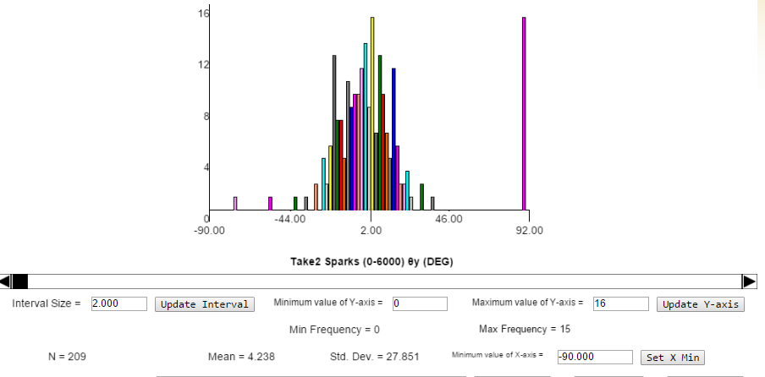
θy (DEG)
2.1 | 2,1 | 2.1
-19.2 | -19,2 | -19.2
-28.0 | -28,0 | -28.0
17.1 | 17,1 | 17.1
11.0 | 11,0 | 11.0
2.8 | 2,8 | 2.8
1.0 | 1,0 | 1.0
-4.9 | -4,9 | -4.9
2.3 | 2,3 | 2.3
-19.1 | -19,1 | -19.1
4.1 | 4,1 | 4.1
-7.9 | -7,9 | -7.9
15.8 | 15,8 | 15.8
14.1 | 14,1 | 14.1
7.6 | 7,6 | 7.6
-3.2 | -3,2 | -3.2
-21.8 | -21,8 | -21.8
-17.6 | -17,6 | -17.6
-12.1 | -12,1 | -12.1
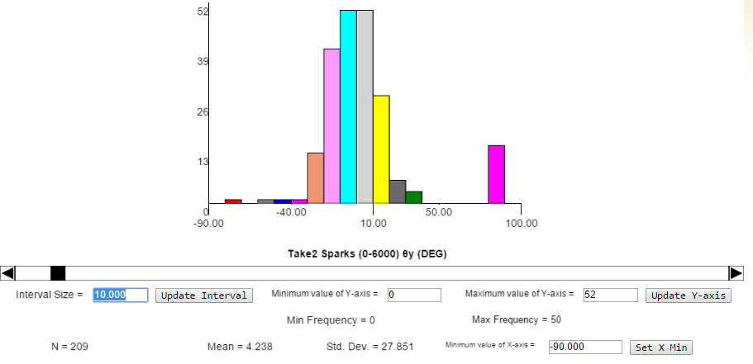
6.8 | 6,8 | 6.8
-7.7 | -7,7 | -7.7
-1.9 | -1,9 | -1.9
-10.1 | -10,1 | -10.1
9.3 | 9,3 | 9.3
-5.3 | -5,3 | -5.3
-19.2 | -19,2 | -19.2
-21.7 | -21,7 | -21.7
-2.2 | -2,2 | -2.2
3.5 | 3,5 | 3.5
-0.8 | -0,8 | -0.8
-18.9 | -18,9 | -18.9
1.0 | 1,0 | 1.0
-55.0 | -55,0 | -55.0
23.0 | 23,0 | 23.0
-25.7 | -25,7 | -25.7
-23.1 | -23,1 | -23.1
-22.5 | -22,5 | -22.5
9.4 | 9,4 | 9.4
-1.6 | -1,6 | -1.6
16.5 | 16,5 | 16.5
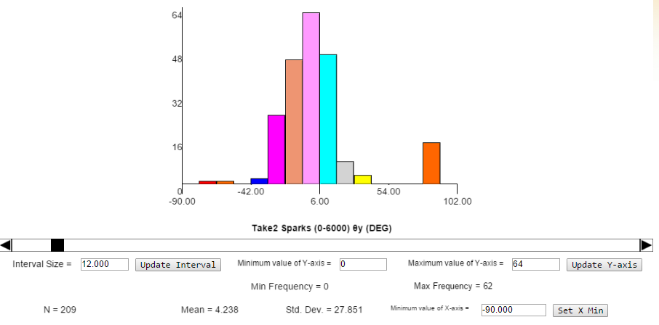
8.8 | 8,8 | 8.8
5.4 | 5,4 | 5.4
-19.0 | -19,0 | -19.0
14.5 | 14,5 | 14.5
-19.6 | -19,6 | -19.6
-20.0 | -20,0 | -20.0
5.4 | 5,4 | 5.4
8.2 | 8,2 | 8.2
-11.3 | -11,3 | -11.3
20.5 | 20,5 | 20.5
7.7 | 7,7 | 7.7
11.0 | 11,0 | 11.0
10.5 | 10,5 | 10.5
-10.5 | -10,5 | -10.5
-3.3 | -3,3 | -3.3
-11.6 | -11,6 | -11.6
-13.8 | -13,8 | -13.8
4.8 | 4,8 | 4.8
0.0 | 0,0 | 0.0
2.1 | 2,1 | 2.1
-6.2 | -6,2 | -6.2
-0.6 | -0,6 | -0.6
-1.1 | -1,1 | -1.1
-18.9 | -18,9 | -18.9
18.4 | 18,4 | 18.4
-2.2 | -2,2 | -2.2
-11.5 | -11,5 | -11.5
-6.8 | -6,8 | -6.8
-19.2 | -19,2 | -19.2
-4.3 | -4,3 | -4.3
-18.4 | -18,4 | -18.4
10.5 | 10,5 | 10.5
-12.0 | -12,0 | -12.0
5.5 | 5,5 | 5.5
-41.7 | -41,7 | -41.7
-25.4 | -25,4 | -25.4
-25.4 | -25,4 | -25.4
-18.1 | -18,1 | -18.1
-14.6 | -14,6 | -14.6
-7.8 | -7,8 | -7.8
0.8 | 0,8 | 0.8
4.0 | 4,0 | 4.0
-9.9 | -9,9 | -9.9
0.8 | 0,8 | 0.8
15.7 | 15,7 | 15.7
32.0 | 32,0 | 32.0
31.4 | 31,4 | 31.4
-28.9 | -28,9 | -28.9
-25.5 | -25,5 | -25.5
23.6 | 23,6 | 23.6
-19.6 | -19,6 | -19.6
24.3 | 24,3 | 24.3
36.1 | 36,1 | 36.1
-20.7 | -20,7 | -20.7
-75.0 | -75,0 | -75.0
-8.7 | -8,7 | -8.7
10.7 | 10,7 | 10.7
0.4 | 0,4 | 0.4
14.1 | 14,1 | 14.1
2.9 | 2,9 | 2.9
-3.7 | -3,7 | -3.7
9.5 | 9,5 | 9.5
-2.5 | -2,5 | -2.5
-1.3 | -1,3 | -1.3
-1.3 | -1,3 | -1.3
-1.1 | -1,1 | -1.1
3.7 | 3,7 | 3.7
-34.2 | -34,2 | -34.2
-11.9 | -11,9 | -11.9
18.9 | 18,9 | 18.9
16.2 | 16,2 | 16.2
7.6 | 7,6 | 7.6
20.9 | 20,9 | 20.9
2.6 | 2,6 | 2.6
-10.3 | -10,3 | -10.3
-11.7 | -11,7 | -11.7
-3.7 | -3,7 | -3.7
-1.7 | -1,7 | -1.7
-2.1 | -2,1 | -2.1
-16.5 | -16,5 | -16.5
-15.3 | -15,3 | -15.3
-15.8 | -15,8 | -15.8
3.0 | 3,0 | 3.0
-8.0 | -8,0 | -8.0
17.5 | 17,5 | 17.5
-7.5 | -7,5 | -7.5
-15.5 | -15,5 | -15.5
7.6 | 7,6 | 7.6
-18.1 | -18,1 | -18.1
8.2 | 8,2 | 8.2
-4.8 | -4,8 | -4.8
2.9 | 2,9 | 2.9
13.2 | 13,2 | 13.2
7.9 | 7,9 | 7.9
15.7 | 15,7 | 15.7
14.5 | 14,5 | 14.5
7.3 | 7,3 | 7.3
-6.0 | -6,0 | -6.0
-5.3 | -5,3 | -5.3
-20.3 | -20,3 | -20.3
-10.3 | -10,3 | -10.3
-10.6 | -10,6 | -10.6
-13.9 | -13,9 | -13.9
-14.1 | -14,1 | -14.1
12.4 | 12,4 | 12.4
1.9 | 1,9 | 1.9
0.0 | 0,0 | 0.0
-8.6 | -8,6 | -8.6
16.2 | 16,2 | 16.2
6.7 | 6,7 | 6.7
-5.9 | -5,9 | -5.9
-15.0 | -15,0 | -15.0
13.8 | 13,8 | 13.8
-17.5 | -17,5 | -17.5
15.5 | 15,5 | 15.5
7.0 | 7,0 | 7.0
13.8 | 13,8 | 13.8
-4.5 | -4,5 | -4.5
-16.9 | -16,9 | -16.9
14.6 | 14,6 | 14.6
-1.7 | -1,7 | -1.7
-6.0 | -6,0 | -6.0
3.6 | 3,6 | 3.6
90.0 | 90,0 | 90.0
8.6 | 8,6 | 8.6
-16.7 | -16,7 | -16.7
3.4 | 3,4 | 3.4
8.0 | 8,0 | 8.0
90.0 | 90,0 | 90.0
-8.5 | -8,5 | -8.5
-8.6 | -8,6 | -8.6
-3.2 | -3,2 | -3.2
-3.5 | -3,5 | -3.5
90.0 | 90,0 | 90.0
9.6 | 9,6 | 9.6
90.0 | 90,0 | 90.0
0.3 | 0,3 | 0.3
90.0 | 90,0 | 90.0
90.0 | 90,0 | 90.0
90.0 | 90,0 | 90.0
5.1 | 5,1 | 5.1
23.6 | 23,6 | 23.6
90.0 | 90,0 | 90.0
-17.5 | -17,5 | -17.5
-9.8 | -9,8 | -9.8
90.0 | 90,0 | 90.0
-15.8 | -15,8 | -15.8
-17.9 | -17,9 | -17.9
-4.5 | -4,5 | -4.5
90.0 | 90,0 | 90.0
90.0 | 90,0 | 90.0
-4.4 | -4,4 | -4.4
90.0 | 90,0 | 90.0
14.9 | 14,9 | 14.9
90.0 | 90,0 | 90.0
7.8 | 7,8 | 7.8
6.3 | 6,3 | 6.3
-2.8 | -2,8 | -2.8
-7.3 | -7,3 | -7.3
10.4 | 10,4 | 10.4
3.1 | 3,1 | 3.1
90.0 | 90,0 | 90.0
3.0 | 3,0 | 3.0
0.4 | 0,4 | 0.4
15.8 | 15,8 | 15.8
-8.7 | -8,7 | -8.7
10.0 | 10,0 | 10.0
-0.8 | -0,8 | -0.8
90.0 | 90,0 | 90.0

hist_aut
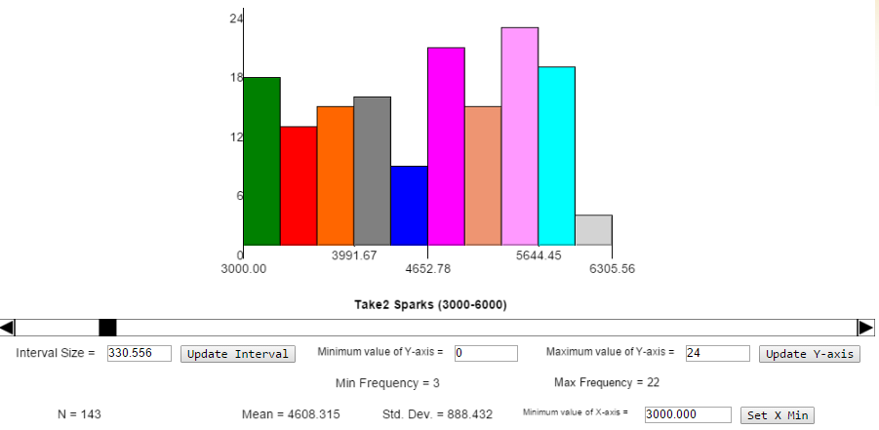

hist_100
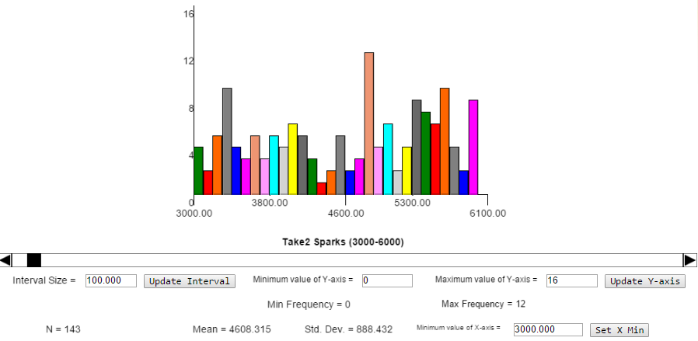

hist_500
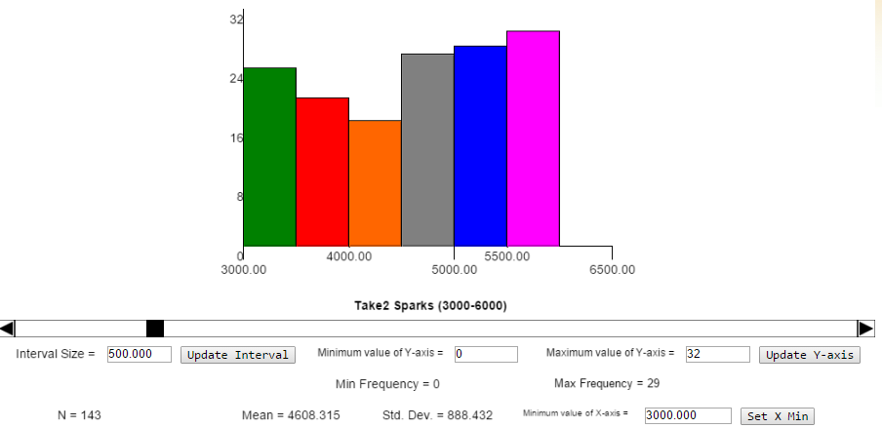

hist_1000
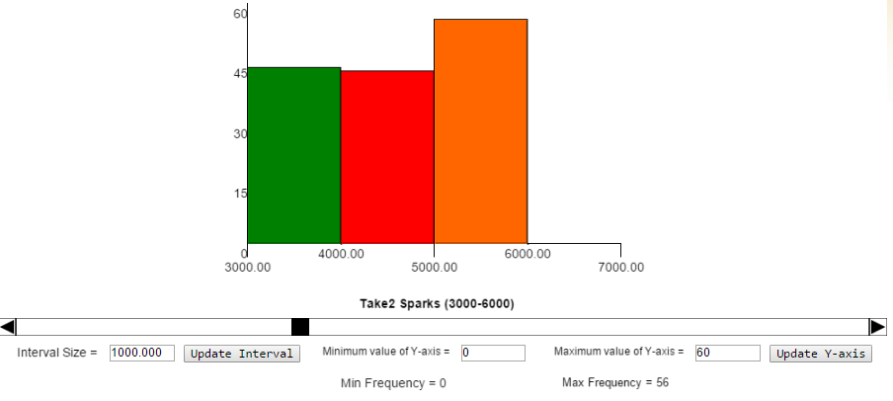

hist_1800
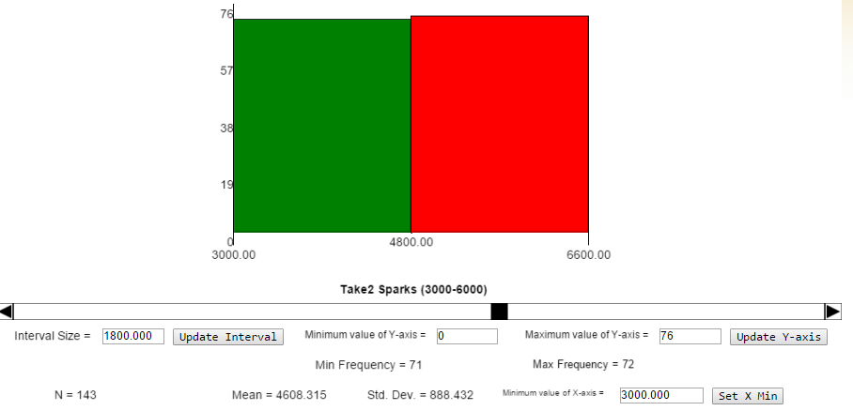

 | (1/f) | 1/s | 1/min
promedio de sucesos | 0.04 | 1.06 | 63.33

N sucesos reales | 143 | 1.19 | 71.50
N sucesos estadístico | 127 | 1.06 | 63.33
Err | 11.4%

hist_50
